Лист 1
Прайс-лист
МИР ПРЯЖИ

В валюте: руб. (курс 1).
Цены указаны на 07.08.2020

№ | Номенклатура/ Характеристика номенклатуры | Описание | Изображение | Артикул | Цена | Ед. | Остаток | Ссылка на сайт
 | Пряжа "Kotonitka", шир.нит.7-9 мм | Трикот. пряжа "Kotonitka", 100% хлопок, 95-110 м/ 350-380 г, шир. нит. 7-9 мм | 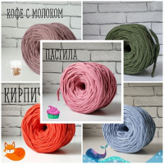 |  | 120.00 |  |  | Изображение
 | Пряжа "Kotonitka", шир.нит.7-9 мм (белый) |  | 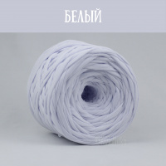 |  | 264.00 | моток | 4 | Изображение
 | Пряжа "Kotonitka", шир.нит.7-9 мм (бирюза) |  | 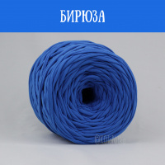 |  | 264.00 | моток | 7 | Изображение
 | Пряжа "Kotonitka", шир.нит.7-9 мм (ваниль) |  | 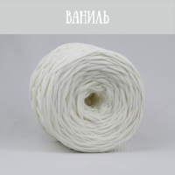 |  | 264.00 | моток | 2 | Изображение
 | Пряжа "Kotonitka", шир.нит.7-9 мм (вишня) |  |  |  | 264.00 | моток | 1 | Изображение
 | Пряжа "Kotonitka", шир.нит.7-9 мм (горький шоколад) |  | 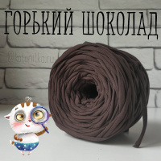 |  | 264.00 | моток | 1 | Изображение
 | Пряжа "Kotonitka", шир.нит.7-9 мм (графит) |  | 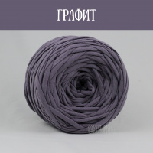 |  | 264.00 | моток | 3 | Изображение
 | Пряжа "Kotonitka", шир.нит.7-9 мм (джинса) |  | 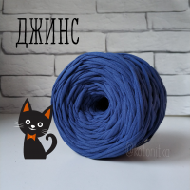 |  | 264.00 | моток | 5 | Изображение
 | Пряжа "Kotonitka", шир.нит.7-9 мм (кофе с молоком) |  | 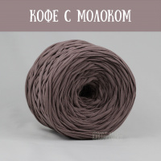 |  | 264.00 | моток | 5 | Изображение
 | Пряжа "Kotonitka", шир.нит.7-9 мм (лесные ягоды) |  | 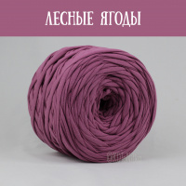 |  | 264.00 | моток | 1 | Изображение
 | Пряжа "Kotonitka", шир.нит.7-9 мм (лимон) |  | 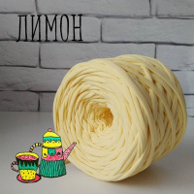 |  | 264.00 | моток | 12 | Изображение
 | Пряжа "Kotonitka", шир.нит.7-9 мм (ментол) |  | 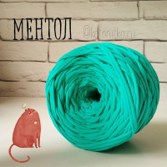 |  | 264.00 | моток | 5 | Изображение
 | Пряжа "Kotonitka", шир.нит.7-9 мм (морской бриз) |  | 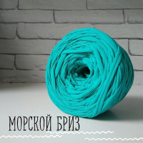 |  | 264.00 | моток | 6 | Изображение
 | Пряжа "Kotonitka", шир.нит.7-9 мм (мохито) |  | 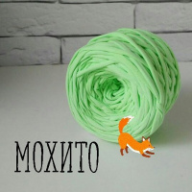 |  | 264.00 | моток | 8 | Изображение
 | Пряжа "Kotonitka", шир.нит.7-9 мм (оранжевый) |  | 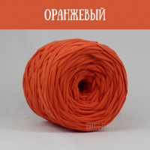 |  | 264.00 | моток | 9 | Изображение
 | Пряжа "Kotonitka", шир.нит.7-9 мм (палитра цветов пряжи "Лента") |  | 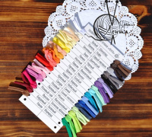 |  | 120.00 | моток | 3 | Изображение
 | Пряжа "Kotonitka", шир.нит.7-9 мм (пастила (новый розовый)) |  | 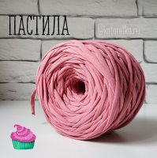 |  | 264.00 | моток | 5 | Изображение
 | Пряжа "Kotonitka", шир.нит.7-9 мм (персик (Креветко)) |  | 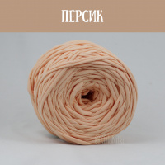 |  | 264.00 | моток | 9 | Изображение
 | Пряжа "Kotonitka", шир.нит.7-9 мм (пыльная сирень) |  | 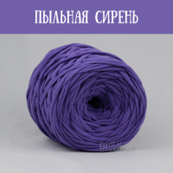 |  | 264.00 | моток | 1 | Изображение
 | Пряжа "Kotonitka", шир.нит.7-9 мм (роза) |  | 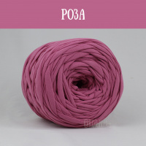 |  | 264.00 | моток | 5 | Изображение
 | Пряжа "Kotonitka", шир.нит.7-9 мм (розовый чай) |  | 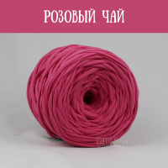 |  | 264.00 | моток | 3 | Изображение
 | Пряжа "Kotonitka", шир.нит.7-9 мм (сакура) |  | 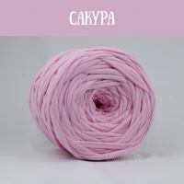 |  | 264.00 | моток | 9 | Изображение
 | Пряжа "Kotonitka", шир.нит.7-9 мм (св.серый (Б.Колготы)) |  | 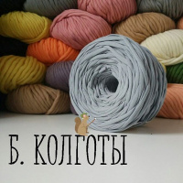 |  | 264.00 | моток | 17 | Изображение
 | Пряжа "Kotonitka", шир.нит.7-9 мм (фиолетовый) |  | 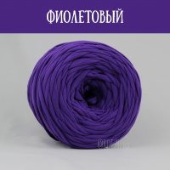 |  | 264.00 | моток | 10 | Изображение
 | Пряжа "Kotonitka", шир.нит.7-9 мм (фламинго) |  | 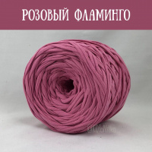 |  | 264.00 | моток | 4 | Изображение
 | Пряжа "Kotonitka", шир.нит.7-9 мм (черника) |  | 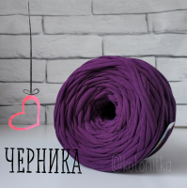 |  | 264.00 | моток | 2 | Изображение
 | Пряжа "Kotonitka", шир.нит.7-9 мм (шоколад) |  | 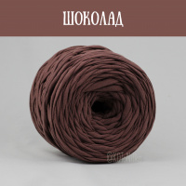 |  | 264.00 | моток | 2 | Изображение
 | Пряжа "Kotonitka", шир.нит.7-9 мм (яблоко) |  | 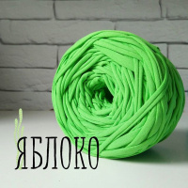 |  | 264.00 | моток | 10 | Изображение

